ESTORNO DE CARTÃO
 |  | PROCEDIMENTO OPERACIONAL PADRÃO |  |  |  |  |  | Controle: |  | TP- 001
 |  |  |  |  |  |  |  | Tempo de Cíclo: |  | 2 minutos
Atividade: |  | Recuperar cupom |  |  |  |  |  | Periocidade |  | Segunda á Segunda
Setor: |  | Frente de caixa
Responsável : |  | Fiscal de caixa
Criado em: |  | 2025-08-09 |  | Revisado: | Débora Ribeiro |  | Número da Revisão: |  |  | 0
MATERIAIS NECESSÁRIOS DE ENTRADA
1 | Cupom fiscal |  |  |  | 4 | Número do cupom fiscal (Controle)
2 | Digital do supervisor (fiscal) |  |  |  | 5 | Número do PDV
3 | Data do cupom fiscal
PASSO A PASSO
Selecionar Recupera Cupom
Inserir a data do cupom a ser recuperado e confirmar
1 |  |  |  | 2 |  |  |  |  | 3
Necessário ter em mãos o cupom fiscal ou os dados necessários

Selecione o MENU VENDAS
Inserir o número do cupom fiscal e confirmar
(Localizado no começo do cupom ao lado direito)
Inserir a digital do supervisor (fiscal)

Aparecerá a compra no munitor, onde deverá clicar no subtotal e finalizar o recebimento da compra
4 |  |  |  | 5
Inserir o número do PDV e confirmar
(Localizado ao final do cupom do lado direito)
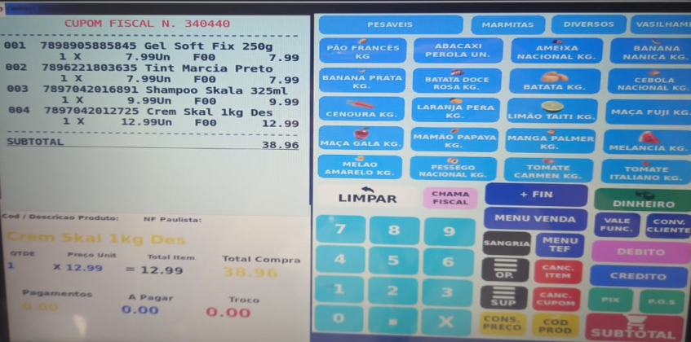

Subtotal

RESULTADO ESPERADO (SAÍDAS)
1 | Recuperação do cupom
2 | Ajuste correto da forma de pagamento
APROVAÇÃO
Responsável |  |  | Líder |  |  |  |  | SIM

